サイトマップ構造図
サイトマップ構造図
共通情報 | システム名 | Asobanto⤴ | 作成者 | 外山千春
 | 工程名 | システム設計 | 作成日付 | 2023-10-06
 | ドキュメント名 | 画面設計書 | バージョン | ver1.0
書誌情報 | 書誌名称 | サイトマップ構造図 | 更新者
 | 概要 | Asobanto⤴の画面構造図 | 更新日付

検索条件画面
（TOP画面）
検索結果表示画面
詳細表示画面

画面遷移図
画面遷移図
共通情報 | システム名 | Asobanto⤴ | 作成者 | 月足晶
 | 工程名 | 設計書 | 作成日付 | 2023-10-05
 | ドキュメント名 | 画面設計書 | バージョン | ver1.0
書誌情報 | 書誌名称 | 画面遷移図 | 更新者
 | 概要 | Asobanto⤴の画面遷移図 | 更新日付

[検索]
[リスト押下]
検索条件画面
（TOP画面）
検索結果表示画面
詳細表示画面

[検索画面へ]
[キャンセル]

(G-1)検索画面
画面レイアウト定義
共通情報 |  | システム名 | Asobanto⤴ |  |  |  |  |  |  |  |  |  |  |  | 作成者 | 外山千春
 |  | 工程名 | システム設計 |  |  |  |  |  |  |  |  |  |  |  | 作成日付 | 2023-10-06
 |  | ドキュメント名 | 画面設計書 |  |  |  |  |  |  |  |  |  |  |  | バージョン | ver1.0
書誌情報 |  | 書誌名 | 画面レイアウト |  |  |  |  |  |  |  |  |  |  |  | 更新者
 |  | 画面ID | G-1 |  | 画面の名称 |  | 検索画面 |  |  |  |  |  |  |  | 更新日付
 |  | 概要 | 条件を選択し、検索する画面
レイアウト図 |  |  |  |  |  |  |  |  |  |  |  | 操作手順
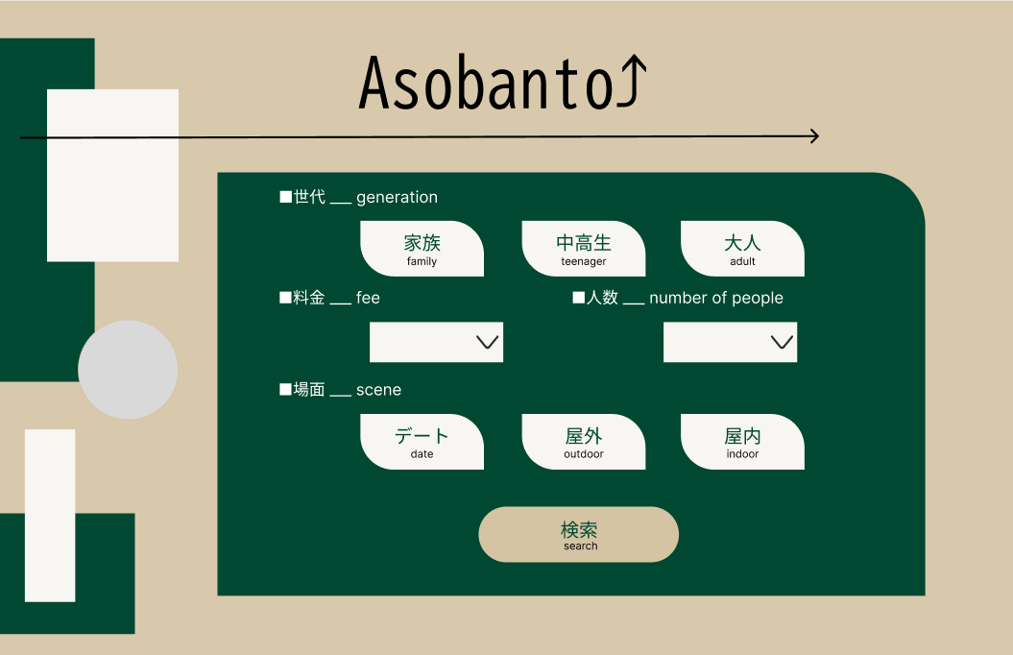
①
③
 |  |  |  |  |  |  |  |  |  |  |  | 1.家族・中高生・大人の中から世代を選択する
 |  |  |  |  |  |  |  |  |  |  |  | ２.料金を選択する
 |  |  |  |  |  |  |  |  |  |  |  | ３.人数を選択する
 |  |  |  |  |  |  |  |  |  |  |  | ４.デート・屋外・屋内の中から場面を選択する
④
 |  |  |  |  |  |  |  |  |  |  |  | ５.押下すると、検索結果表示画面に遷移する
②

⑥
⑤
⑧

⑨
⑦

⑩

使用する部品
識別ID | ラベル |  | 入力／表示 | 部品の種類 |  | 表示桁数 | 入力桁数 | データ型 | 文字種 | 初期表示 | 設定元 |  | 設定先 | 説明
① | Asobanto |  | 表示 | テキストボックス |  | 15文字 | ー | 文字列 | 全角半角 | ー | ー |  | ー | サイト名を表示
② | 家族 |  | ー | ラジオボタン |  | ー | ー | ー | ー | ー | 検索画面 |  | 検索結果表示画面 | 世代(家族)のラジオボタン
③ | 中高生 |  | ー | ラジオボタン |  | ー | ー | ー | ー | ー | 検索画面 |  | 検索結果表示画面 | 世代(中高生)のラジオボタン
④ | 大人 |  | ー | ラジオボタン |  | ー | ー | ー | ー | ー | 検索画面 |  | 検索結果表示画面 | 世代(大人)のラジオボタン
⑤ | 料金 |  | ー | セレクトボックス |  | ー | ー | ー | ー | ー | 検索画面 |  | 検索結果表示画面 | 料金を選択する
⑥ | 人数 |  | ー | セレクトボックス |  | ー | ー | ー | ー | ー | 検索画面 |  | 検索結果表示画面 | 人数を選択する
⑦ | デート |  | ー | チェックボックス |  | ー | ー | ー | ー | ー | 検索画面 |  | 検索結果表示画面 | 場面(デート)のチェックボックス
⑧ | 屋外 |  | ー | チェックボックス |  | ー | ー | ー | ー | ー | 検索画面 |  | 検索結果表示画面 | 場面(屋外)のチェックボックス
⑨ | 屋内 |  | ー | チェックボックス |  | ー | ー | ー | ー | ー | 検索画面 |  | 検索結果表示画面 | 場面(屋内)のチェックボックス
⑩ | 検索 |  | ー | ボタン |  | ー | ー | ー | ー | ー | 検索画面 |  | 検索結果表示画面 | 検索結果表示画面へ遷移する

(G-2)検索結果表示画面PC画面フォーム
①
画面レイアウト定義
共通情報 |  | システム名 | Asobanto⤴ |  |  |  |  |  |  |  |  |  |  |  | 作成者 | 月足晶
 |  | 工程名 | システム設計 |  |  |  |  |  |  |  |  |  |  |  | 作成日付 | 2023-10-05
①
 |  | ドキュメント名 | 画面設計書 |  |  |  |  |  |  |  |  |  |  |  | バージョン | ver1.0
書誌情報 |  | 書誌名 | 画面レイアウト |  |  |  |  |  |  |  |  |  |  |  | 更新者
 |  | 画面ID | G-2 |  | 画面の名称 |  | 検索結果画面 |  |  |  |  |  |  |  | 更新日付
 |  | 概要 | 検索結果を表示する画面
①
①
レイアウト図 |  |  |  |  |  |  |  |  |  |  |  | 操作手順
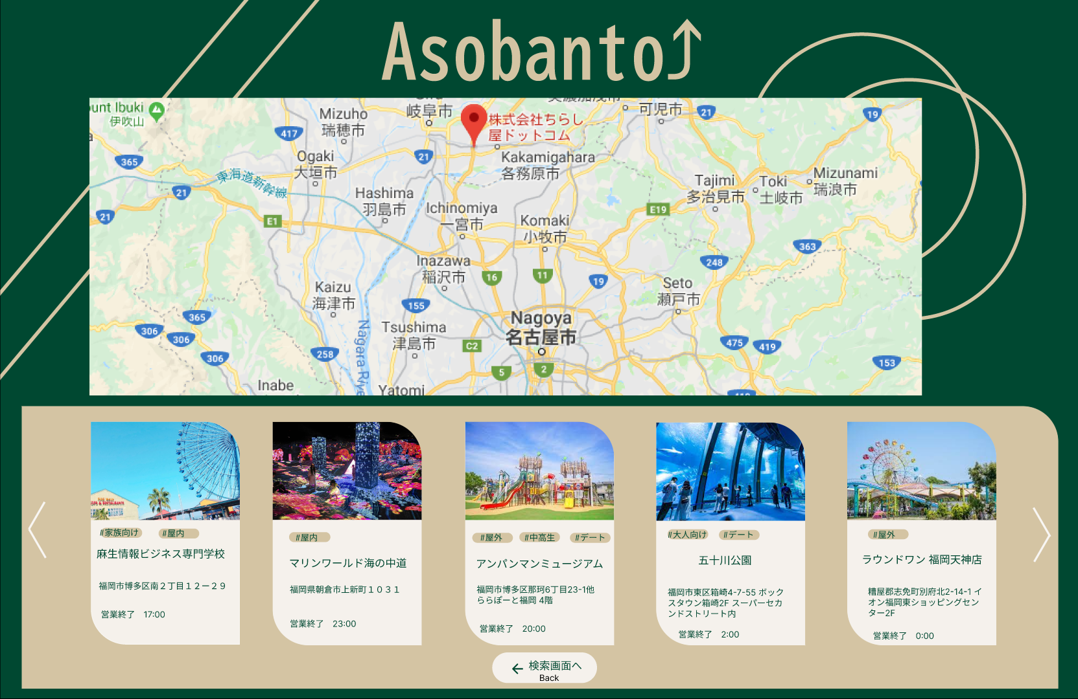
②
 |  |  |  |  |  |  |  |  |  |  |  | １検索結果を表示する
 |  |  |  |  |  |  |  |  |  |  |  | ２リストを押下すると詳細表示画面へ遷移する
 |  |  |  |  |  |  |  |  |  |  |  | ３検索画面へボタンを押下すると、検索条件画面へ遷移する

⑨
⑨
④
⑤
⑥

⑦
⑧

③
⑩

使用する部品
識別ID | ラベル |  | 入力／表示 | 部品の種類 |  | 表示桁数 | 入力桁数 | データ型 | 文字種 | 初期表示 | 設定元 |  | 設定先 | 説明
① | Asobanto |  | 表示 | テキストボックス |  | 15文字 | ー | 文字列 | 全角半角 | ー | ー |  | ー | サイト名を表示
② | マップ |  | 表示 | マップ |  | ー | ー | ー | ー | ー | ー |  | ー | 条件に合致した遊び場にピンをさしてマップを表示
③ | リスト |  | 表示 | リスト |  | ー | ー | ー | ー | ー | 検索結果表示画面 |  | 詳細表示画面 | 押下すると詳細表示画面へ遷移する
④ | 画像 |  | 表示 | 画像 |  | ー | ー | ー | ー | ー | ー |  | ー | 画像を表示
⑤ | タグ |  | 表示 | テキストボックス |  | 30文字 | ー | 文字列 | 全角半角 | ー | ー |  | ー | タグを表示
⑥ | 遊び場名 |  | 表示 | テキストボックス |  | 100文字 | ー | 文字列 | 全角半角 | ー | ー |  | ー | 遊び場名を表示
⑦ | 住所 |  | 表示 | テキストボックス |  | 100文字 | ー | 文字列 | 全角半角 | ー | ー |  | ー | 住所を表示
⑧ | 営業終了時間 |  | 表示 | テキストボックス |  | 30文字 | ー | 文字列 | 全角半角 | ー | ー |  | ー | 営業終了時間を表示
⑨ | 矢印 |  | ー | ボタン |  | ー | ー | ー | ー | ー | 検索結果表示画面 |  | 検索結果表示画面 | 押下すると５枚前後のリストを表示する
⑩ | 検索画面へ |  | ー | ボタン |  | ー | ー | ー | ー | ー | 検索結果表示画面 |  | 検索条件画面 | 検索条件画面へ遷移する

(G-3)詳細表示画面PC画面フォーム
画面レイアウト定義
共通情報 |  | システム名 | Asobanto⤴ |  |  |  |  |  |  |  |  |  |  |  | 作成者 | 月足晶
 |  | 工程名 | システム設計 |  |  |  |  |  |  |  |  |  |  |  | 作成日付 | 2023-10-05
①
 |  | ドキュメント名 | 画面設計書 |  |  |  |  |  |  |  |  |  |  |  | バージョン | ver1.0
書誌情報 |  | 書誌名 | 画面レイアウト |  |  |  |  |  |  |  |  |  |  |  | 更新者
 |  | 画面ID | G-3 |  | 画面の名称 |  | 詳細表示画面 |  |  |  |  |  |  |  | 更新日付
 |  | 概要 | 遊び場の詳細を表示する画面
レイアウト図 |  |  |  |  |  |  |  |  |  |  |  | 操作手順
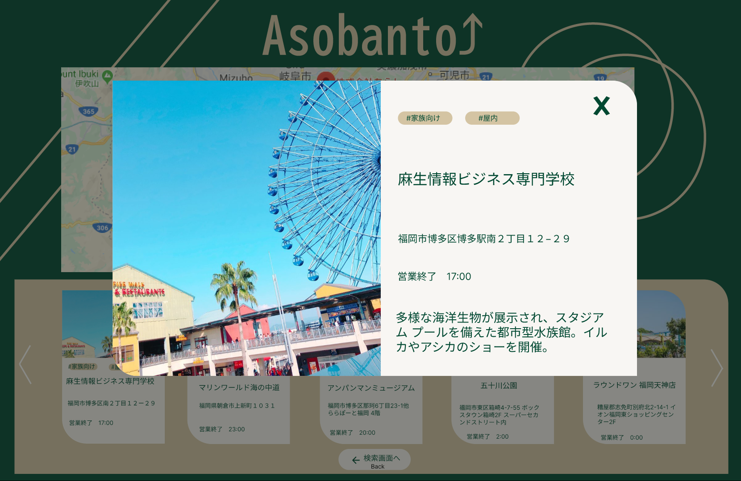
①
②
⑦
 |  |  |  |  |  |  |  |  |  |  |  | １遊び場の詳細を表示する
 |  |  |  |  |  |  |  |  |  |  |  | ２キャンセルボタンを押下し、検索結果表示画面へ遷移する

③

④

⑤
⑥

使用する部品
識別ID | ラベル |  | 入力／表示 | 部品の種類 |  | 表示桁数 | 入力桁数 | データ型 | 文字種 | 初期表示 | 設定元 |  | 設定先 | 説明
① | 画像 |  | 表示 | 画像 |  | ー | ー | ー | ー | ー | ー |  | ー | 画像を表示
② | タグ |  | 表示 | テキストボックス |  | 30文字 | ー | 文字列 | 全角半角 | ー | ー |  | ー | タグを表示
③ | 遊び場名 |  | 表示 | テキストボックス |  | 100文字 | ー | 文字列 | 全角半角 | ー | ー |  | ー | 遊び場名を表示
④ | 住所 |  | 表示 | テキストボックス |  | 100文字 | ー | 文字列 | 全角半角 | ー | ー |  | ー | 住所を表示
⑤ | 営業終了時間 |  | 表示 | テキストボックス |  | 30文字 | ー | 文字列 | 全角半角 | ー | ー |  | ー | 営業終了時間を表示
⑥ | 説明 |  | 表示 | テキストボックス |  | 600文字 | ー | 文字列 | 全角半角 | ー | ー |  | ー | 遊び場の説明を表示
⑦ | キャンセル |  | ー | ボタン |  | ー | ー | ー | ー | ー | 詳細表示画面 |  | 検索結果画面 | 押下すると検索結果画面へ遷移する

(Gxx)検索画面
画面レイアウト定義
共通情報 | システム名 |  |  |  |  | 作成者
 | 工程名 |  |  |  |  | 作成日付
①
 | ドキュメント名 |  |  |  |  | バージョン
書誌情報 | 書誌名 |  |  |  |  | 更新者
 | 画面ID | 画面の名称 |  |  |  | 更新日付
 | 概要
レイアウト図 |  |  | 識別ID | ラベル | 画面部品の種類 | 表示範囲 | 画面部品の説明

 |  |  | 操作手順

